Témata
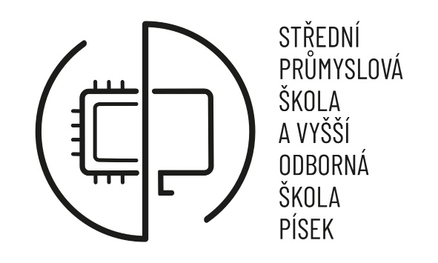 | Maturitní práce – nabídka témat pro školní rok 2024/2025 obor vzdělání: Elektrotechnika, specializace Počítačové projektování

 | Zadávání maturitních prací se řídí dokumentem "Metodický pokyn pro zadávání a realizaci maturitních prací" dostupném na n:\!maturita\MetodickýPokyn\MetodickýPokynMaturita2024; č.j.: SPSPI/1518/2024. Nezbytnou podmínkou pro přihlášení je, cituji "...pokud bude žák/žákyně na pololetním a výročním vysvědčení ve druhém a třetím ročníku hodnocen z povinných a povinně volitelných odborných předmětů nejhůře stupněm dobře"
 | Téma číslo: | Název tématu | Příjmení, jméno zadávajícího učitele | konzultant v případě zadání z firmy | Jméno, příjmení žáka | Určení práce pro | Financování | majetek výstupu práce | Třída | Datum přihlášení | Schválené zadání (ANO/NE) | poznámka
 | 1 | projekt elektroinstalace | Paul Miroslav
 | 2 | projekt elektroinstalace, rozvaděče s 3D modelem | Paul Miroslav
 | 3 | Model třídícího ramene | Slavík Tomáš
 | 4 | Automatizace domácí udírny | Kašpar Miroslav |  | Honz Josef |  |  |  | D4.P
 | 5 | Modifikace napájení elektro koloběžky | Kašpar Miroslav
 | 6 | Tvorba meteorologické stanice | Slavík Tomáš
 | 7 | Pokovování 3D tisku | Slavík Tomáš
 | 8 | Upgrade IS pro správu odborné praxe (z PHP 4.2 na aktuální) | Janoušek Milan |  |  | školu | škola | škola
 | 9 | Prezentační box (PC, monitory, dálková správa, automatické přehrávání) | Janoušek Milan |  |  | školu | škola | škola
 | 10 | Elektronická stavebnice pro číslicovou techniku (LO, KLO, SLO) | Obdržálek Ladislav |  |  | školu | škola | škola
 | 11 | Sada úloh pro výuku MIT s MCU 8051 (porovnání asm s C) | Janoušek Milan |  |  | školu | škola | škola
 | 12

Témata (2)
 Maturitní práce nabídka témat pro školní rok 2022/2023 obor vzdělání: Elektrotechnika

Zadávání maturitních prací se řídí dokumentem "Metodický pokyn pro zadávání a realizaci maturitních prací" dostupném na n:\!maturita\MetodickýPokynyMetodickýPokynMaturita2014-2015_Z11. Nezbytnou podmínkou pro přihlášení je, cituji "...pokud bude žák/žákyně na pololetním a výročním vysvědčení ve druhém a třetím ročníku hodnocen z povinných a povinně volitelných odborných předmětů nejhůře stupněm dobře".
Téma číslo: | Název tématu | Jméno, příjmení žáka
1 | projekt elektroinstalace
2 | projekt elektroinstalace, rozvaděče s 3D modelem
3 | Model třídícího ramene
4 | Automatizace domácí udírn
5 | Modifikace napájení elektro koloběžky
6 | Tvorba meteorologické stanice
7 | Pokovování 3D tisku
8 | Upgrade IS pro správu odborné praxe (z PHP 4.2 na aktuální)
9 | Prezentační box (PC, monitory, dálková správa, automatické přehrávání)
10 | Elektronická stavebnice pro číslicovou techniku (LO, KLO, SLO)
11 | Sada úloh pro výuku MIT s MCU 8051 (porovnání asm s C)
12
13
14 | Tvorba modelu přístupového systému
15
16 | Aplikace v elektrotechnice
17 | Elektrotechnická měření v praxi
18 | Aplikace v elektroinstalaci
19
20

